상품제안서
락앤락 향균비스프리 테이블탑 8종세트 | 상품코드: F16278

 |  |  |  |  |  |  | 02-412-0044 | www.easy1.co.kr
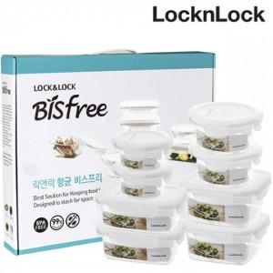

【상세/제작정보】

【인쇄/포장옵션】 | 스티커 / 포장불가능

【공급단가】 | 수량 | 50~ | 100~ | 500~ | 1,000~ | 2,000~
*VAT별도 | 단가 | 36,450원 | 35,100원 | 33,750원 | 32,400원 | 31,590원

【상품 URL】 | https://easy1.co.kr:443/src/goods_detail.php?gdno=16278

